PR
LAPORAN POSYANDU
BIDANG PERUMAHAN RAKYAT
 | DESA | : SUMUR BANDUNG
No | tanggal | Posyandu | Nama | NIK | Alamat | Persyaratan |  |  |  |  | Tindaklanjut
 |  |  |  |  |  | FC KK | FC KTP | SP* | Suket Penghasilan | Foto Kondisi Rumah | TL | BTL
1 | 2 | 3 | 4 | 5 | 6 | 7 | 8 | 9 | 10 | 11 | 12 | 13
1 | 2025-11-27 | SEROJA 1 | MARDI | 1807070107530001 | 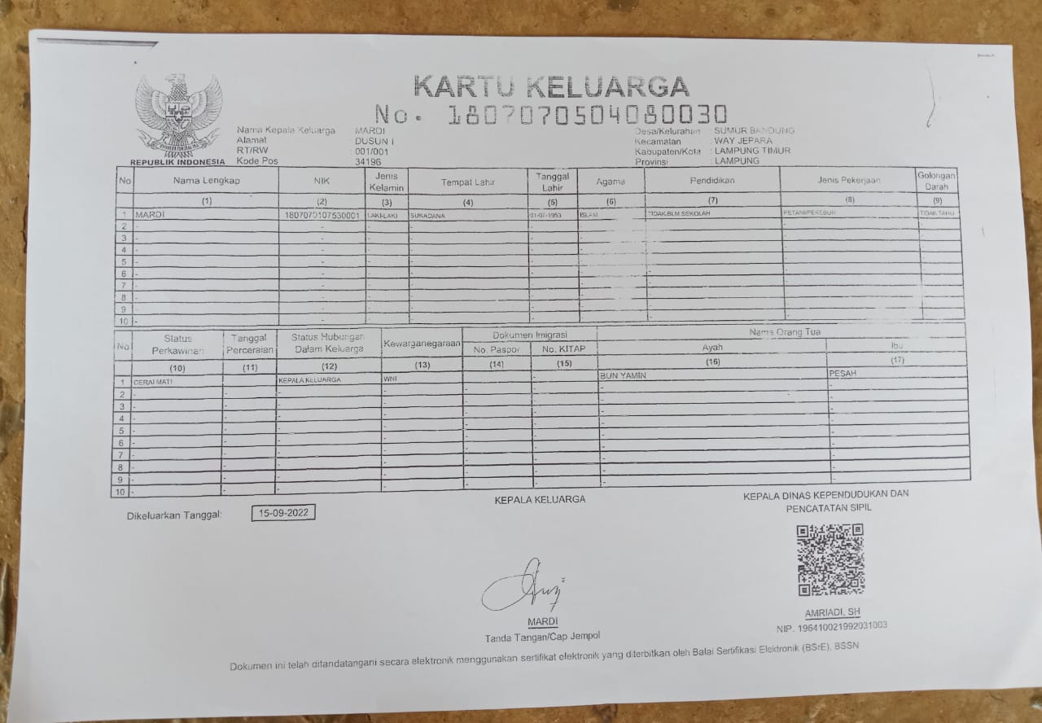 DUSUN I |  |  |  |  | 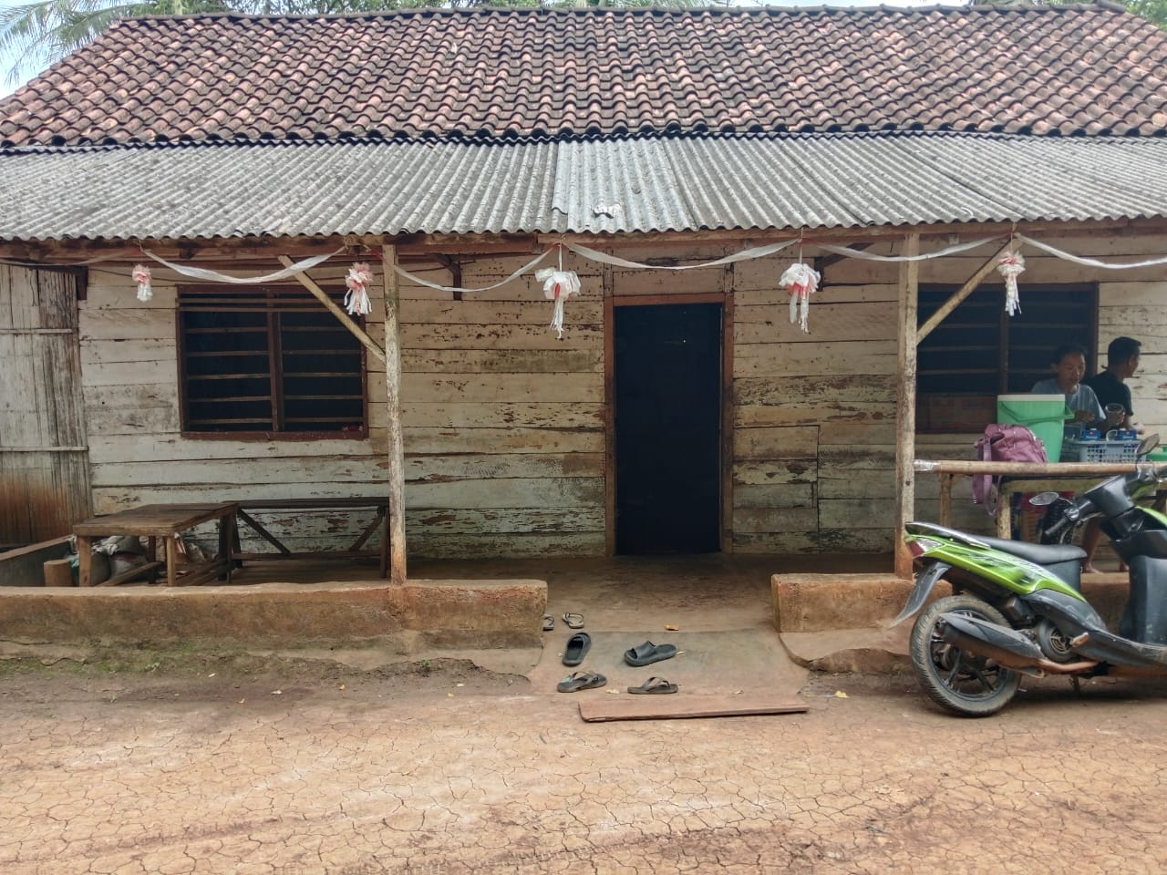 |  | √
2 | 2025-11-27 | SEROJA 1 | SATINAH | 1807075812710002 | 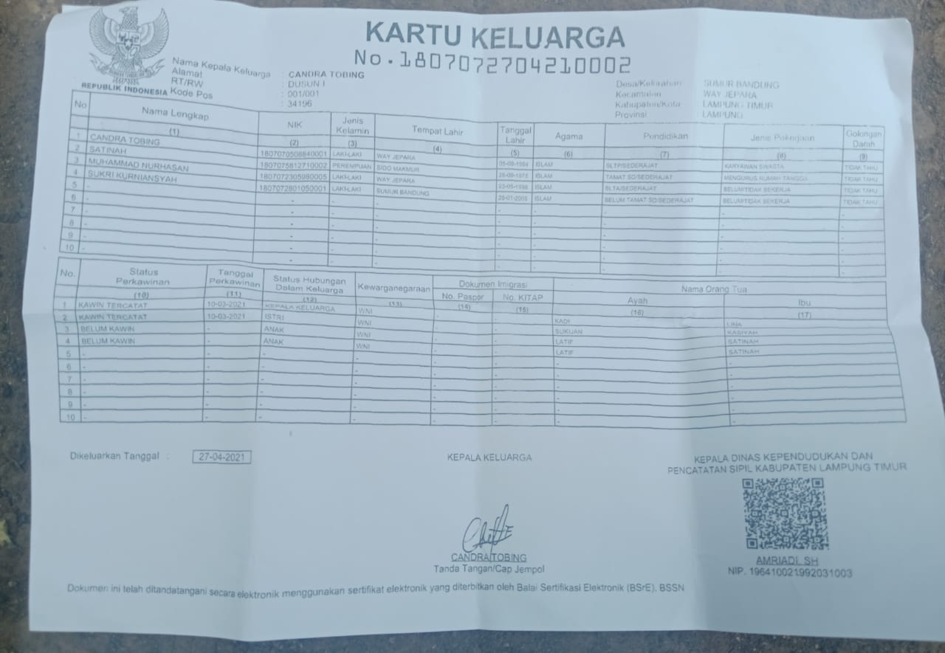 DUSUN I | 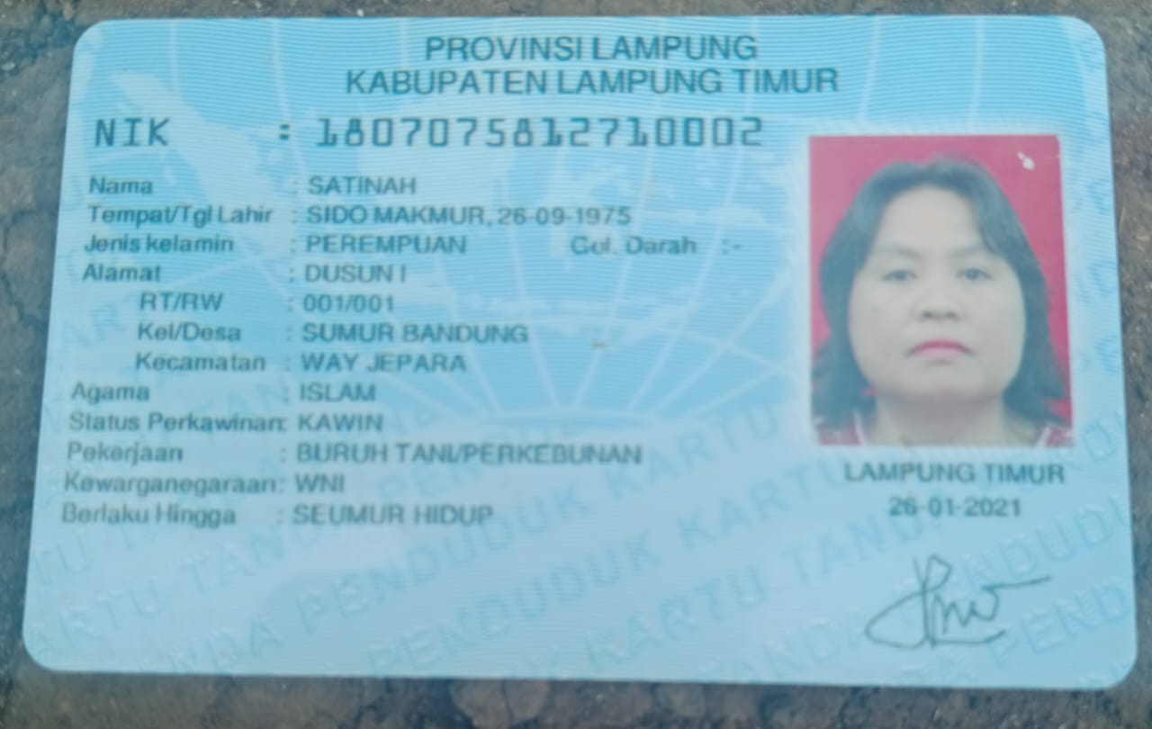 |  |  |  | 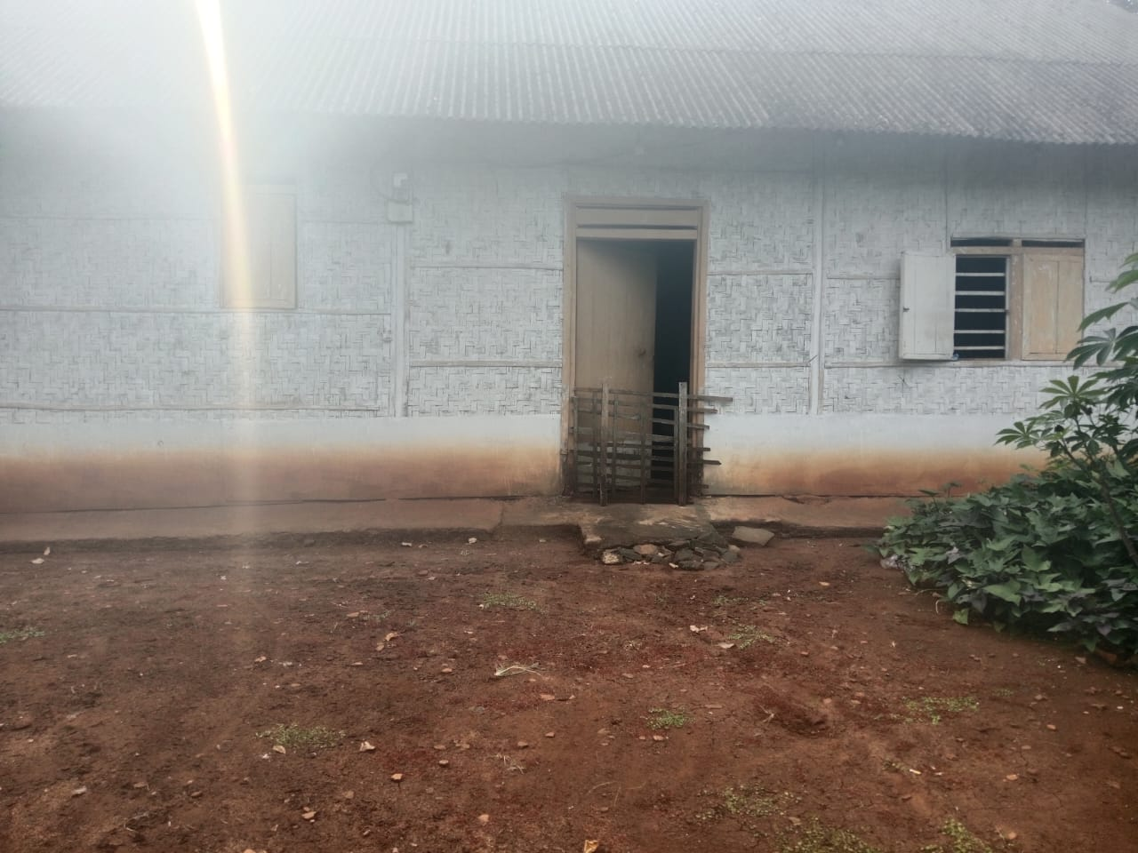 |  | √
3

LAPORAN POSYANDU
BIDANG PERUMAHAN RAKYAT
 | DESA | : SUMUR BANDUNG 2026
No | tanggal | Posyandu | Nama | NIK | Alamat | Persyaratan |  |  |  |  | Tindaklanjut
 |  |  |  |  |  | FC KK | FC KTP | SP* | Suket Penghasilan | Foto Kondisi Rumah | TL | BTL
1 | 2 | 3 | 4 | 5 | 6 | 7 | 8 | 9 | 10 | 11 | 12 | 13
1 | 2026-01-11 | SEROJA 1 | MARDI | 1807070107530001 | DUSUN I |  |  |  |  |  |  | √
2 | 2026-01-11 | SEROJA 1 | SATINAH | 1807075812710002 | DUSUN I |  |  |  |  |  |  | √
3 | Februari NIHIL
4 | Maret NIHIL
5 | April NIHIL
6 | Mei NIHIL
7

